1
Bug Report
ID | 1 | 2 | 3
Summary | Не змінюєтсья мова сторінках Логін та реєстрація | Немає повідомлення про помилку в фільтрі будь-якої категорії товарів, де є фільтр по ціні, коли застосовано фільтр Ціни від більшої до меншої
Preconditions | Відкрити сайт https://exe.ua/login/ | Відкрити сайт https://exe.ua/login/
 | Користувач не повинен бути залогінений
Steps to reproduce | 1. Натиснути на кнопку "Вхід" | 1. Натиснути на Каталого
 | 2. Натиснути на кнопку "Укр" у правій верхній частині сторінки | 2. Обрати категорію Комплектуючі для ПК - Відеокарти
 | 3. Натиснути на кнопку "Eng" у правій верхній частині сторінки | 3. В полі Ціна "від" вести 20 000
 | 4. Натиснути на кнопку "Реєстрація" 5. Натиснути на кнопку "Укр" у правій верхній частині сторінки 6. Натиснути на кнопку "Eng" у правій верхній частині сторінки | 4. В полі Ціна "до" ввести 20
 |  | 5. Натиснути Enter

Expected result | Сторінка має бути перекладена на українську мову/англійську мову | Фільтр немає бути застосовано. Поле "до" має підсвічуватись червоним
Actual result | Зміна локалізації не працює | Фільтр застосовано. Повідомлень про помилку немає.
Post-condition
Environment | Версія 107.0.5304.107 (Офіційне складання) (64-розрядна версія), (зазначаються інші середовища, якщо більше двох-вказуємо всі) | Версія 107.0.5304.107 (Офіційне складання) (64-розрядна версія), (зазначаються інші середовища, якщо більше двох-вказуємо всі)
Severity | Low | Low
Priority | Low | Low
Type of bug | Localization | Functional\logical
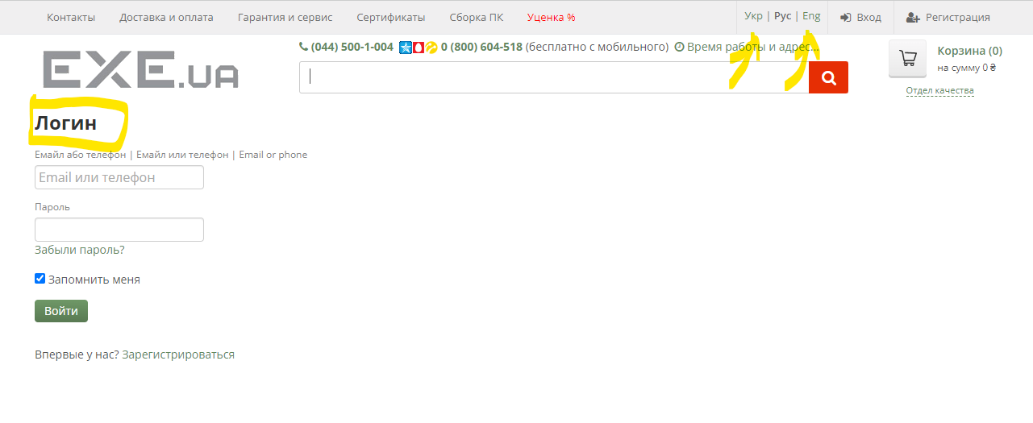
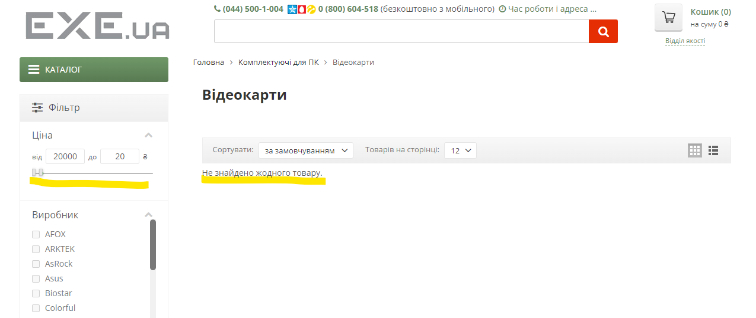
Attachments

 | Додаємо додатково скрін реєстрація

